Лист1
 |  |  |  | РАСПИСАНИЕ ЗАНЯТИЙ
 |  |  | Институт прикладной информатики, математики и физики
 |  |  | отделение прикладной информатики и информационных технологий
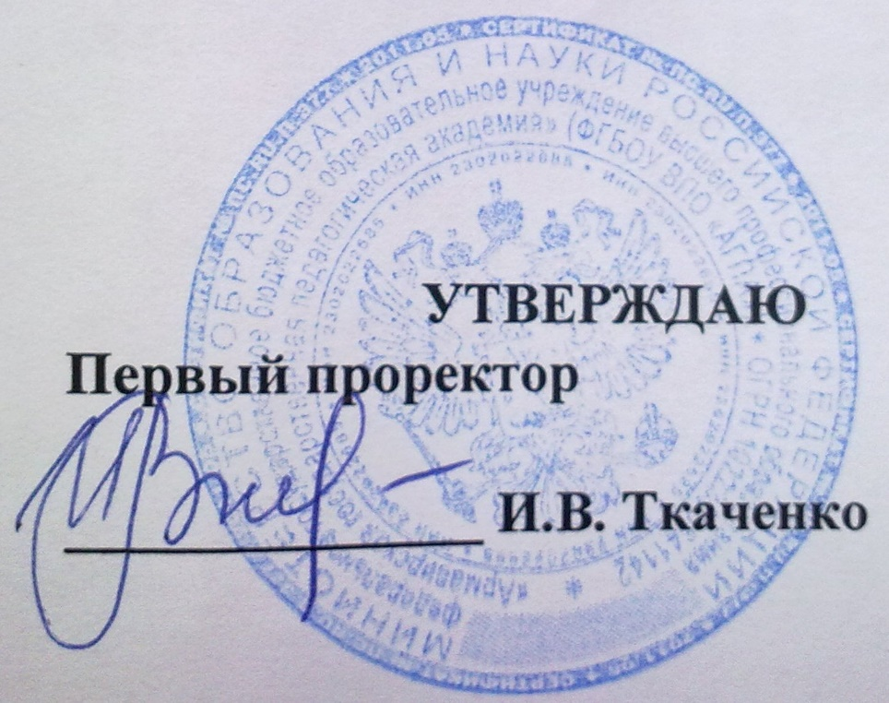
 |  |  |  |  |  | (для студентов очной формы обучения)

 |  |  |  |  | Ч Е Т Н А Я Н Е Д Е Л Я

 |  |  |  |  |  |  |  |  |  |  |  | с 23.09 по 28.09

 |  | Прикладная информатика в экономике |  |  |  | "Педагогическое образование" по профилю подготовки "Информатика" |  |  |  |  |  | "Информатика" с дополнительной специальностью "Математика" |  |  |  | Информатика и вычислительная техника
 |  | ИВТ-4 |  | М-ПИЭ -5-1 |  | ВМ-ИНФ-1-1 |  | ВМ-ИНФ-2-1 |  | ВМ-ИНФ-3-1 |  | М-ИНФ-4-1 |  | М-ИНФ-5-1 |  | ВМ-ИВТ-3-1 |  | ВМ-ИВТ-4-1
ПОНЕДЕЛЬНИК | 0800-1250 | Математика 20 |  |  |  | Физика 75 АГПА |  | ТССА 31 АГПА | ТССА ЭБ АГПА
 |  | Doe J. |  |  |  | Хорошилов М.М. |  | Нелин В.М. | Белодед Е.С.
 | 1310-1440 | ИИС 28 АГПА | ИИС ЭБ АГПА | Экономико-математическое моделирование - л. 8 АЛСИ |  | Мат.анализ и ДУ - л. 31 АЛСИ |  | Политология - пр. А/З АЛСИ |  | Основы матем обработки информации 7 АЛСИ |  | Исследование операций - л. 9 АЛСИ |  | Элементарная математика 10 АЛСИ |  | Дисц. По выб. 34 АГПА | Дисц.по выб 35 АГПА | Дисц.по выб. 34 АЛСИ | Дисц.по выб. 77 АГПА
 |  | Давиденко А.Н. | Белодед Е.С. | ст.пр. Чубатов А.А. |  | доц. Новиков А.Д. |  | доц. Сомов С.А. |  | доц. Иващенко Е.В. |  | доц. Ларина И.Б. |  | ст.пр. Кумшаев Е.Н. |  | Нелин В.М. | Манвелов Н.С. | Нагапетова А.Г. | Кирова Т.А.
 | 1450-1620 | История Кубани 11 АЛСИ |  | Сетевая экономика - л. 8 АЛСИ |  | Мат.анализ и ДУ - пр. 31 АЛСИ |  | Теория чисел 32 АЛСИ |  | ИС 28 АГПА | ИС 31 АГПА | Теория функций комплексного переменного 9 АЛСИ |  | Архитектура компьютера 10 АЛСИ |  | Социология 35 АГПА |  | Культурология 34 АЛСИ
 |  | доц. Цыбульникова А.А. |  | ст.пр. Ефимов С.С. |  | доц. Новиков А.Д. |  | доц. Дендеберя Н.Г. |  | Белодед Е.С. | Андрусенко Е.Ю. | ст.пр. Кумшаев Е.Н. |  | доц. Давиденко А.Н. |  | доц. Денисова Л.Л. |  | проф. Нагапетова А.Г.
 | 1630-1800 |  |  |  | CASE 31 АГПА | Избранные вопросы элем.математики 31 АЛСИ |  |  |  | Педагогика 7 АЛСИ |  | Исследование операций - пр. 9 АЛСИ |  |  |  | Объектно-оринтированное программирование 64 АГПА
 |  |  |  |  | Манвелов Н.С. | ст.пр.Спевакова Н.Ю. |  |  |  | доц. Соколова И.Б. |  | доц. Ларина И.Б. |  |  |  | пр. Белодед Е.С.

ВТОРНИК | 1120-1250 |  |  |  |  |  |  |  |  | МПИ 28 АГПА |  |  |  | Арх.ком. 59 АГПА
 |  |  |  |  |  |  |  |  |  | Неверов А.В. |  |  |  | Белодед Е.С.
 | 1310-1440 |  |  |  | ИБ 65 АГПА | Линейная алгебра - л. 7 АЛСИ |  | Возрастная психология - л. А/З АЛСИ |  | Арх. Выч.систем 28 АГПА | Арх. Выч.систем ЭБ АГПА | Элементарная математика 9 АЛСИ |  | 13 АЛСИ Дисц.по выб. 12 АЛСИ |  | Функциональное и логическое программирование 59 АГПА |  | Архитектура вычислительных систем 34 АЛСИ
 |  |  |  |  | Костин К.А. | доц. Козлов В.А. |  | доц. Твелова И.А. |  | Карабут Н.В. | Лапшин Н.А. | пр. Мозговая М.А. |  | Паладян К.А. | Спевакова Н.Ю. | ст.пр. Белодед Е.С, |  | доц. Давиденко А.Н.
 | 1450-1620 | Налогообложение - л. 11 АЛСИ |  |  | ИБ 65 АГПА | Естественно-научная картина мира - л. А/З АЛСИ |  | Теория чисел - пр. 31 АЛСИ |  | Архитектура вычислительных систем - л. 73 АГПА |  | ИО 28 АГПА | МПИ ЭБ АГПА | Актуальные проблемы ММ 12 АЛСИ |  | Сети и телекоммуникации 31 АГПА |  | Факул. "Экономико-математич.моделир." 34 АЛСИ
 |  | доц. Пшмахова М.И. |  |  | Костин К.А. | проф. Дьякова Е.А. |  | доц. Дендеберя Н.Г. |  | доц. Давиденко А.Н. |  | Ларина И.Б. | Фомченко Ж.А. | ст.пр. Лещенко Е.Ю. |  | доц. Нелин В.М. |  | ст.пр. Чубатов А.А.
 | 1630-1800 | Налогообложение - пр. 11 АЛСИ |  | CASE-средства ПИС - л. 8 АЛСИ |  | 73 АГПА Дисц. по выбору 31 АЛСИ |  |  |  |  |  | Управление образоват. системами. Психолого-пед. практикум 9 АЛСИ |  |  | ОИИ ЭБ АГПА | Сети и телекоммуникации 31 АГПА |  | Элементы теории игр 34 АЛСИ
 |  | пр. Данильянц Э.И. |  | доц. Манвелов Н.С. |  | Лоба В.Е. | Горобец Л.Н. |  |  |  |  | доцю. Соколова И.Б. |  |  | Давиденко А.Н. | доц. Нелин В.М. |  | ст.пр. Кривопустова Н.Ю.

СРЕДА | 1120-1250 |  |  | ИБ 31 АГПА | ИТФА ЭБ АГПА |  |  |  |  | Физкультура |  |  |  |  |  | Физкультура
 |  |  |  | Костин К.А. | Гурова Е.А. |  |  |  |  | ФОК АГПА |  |  |  |  |  | ФОК АГПА
 | 1310-1440 | Проектирование ИС - л. 11 АЛСИ |  | CASE 64 АГПА | ИСБУ ЭБ АГПА | Физкультура |  | Дисц. по выбору 13 АЛСИ |  | Современные средства оценивания результатов обучения 19 АЛСИ |  |  |  | Основы искусственного интеллекта - л. 33 АЛСИ |  | Технология разработки ПО 64 АГПА |  | Культурология 34 АЛСИ
 |  | доц. Манвелов Н.С. |  | Манвелов Н.С. | Костин К.А. | ФОК АГПА |  | Арзуманиян Н.И. |  | доц. Катуржевская О.В. |  |  |  | доц. Давиденко А.Н. |  | ст.пр. Белодед Е.С, |  | проф. Нагапетова А.Г.
 | 1450-1620 | Информационное право - л. 11 АЛСИ |  | Сетевая экономика - 8 АЛСИ |  | Линейная алгебра - пр. 31 АЛСИ |  | Физкультура |  | Финансовая математика 7 АЛСИ |  | КС 28 АГПА | КС ЭБ АГПА | Факул.: Актуальные проблемы психологии 10 АЛСИ |  | Технология разработки ПО 9 АЛСИ |  | Методы и средства защиты комп.информации 34 АЛСИ
 |  | доц. Копченко И.Е. |  | ст.пр. Ефимов С.С. |  | доц. Козлов В.А. |  | ФОК АГПА |  | ст.пр. Кривопустова Н.Ю. |  | Голодов Е.А. | Белодед Е.С. | доц. Твелова И.А. |  | доц. Давиденко А.Н. |  | доц. Ларина И.Б.
 | 1630-1800 | ПИС 28 АГПА |  |  |  | История - пр. 7 АЛСИ |  | Теория систем и системный анализ - л. 31 АЛСИ |  |  | Дисц.по выб. 83 АГПА | Теория и МОМ - л. 9 АЛСИ |  |  | ОИИ ЭБ АГПА | Функциональное и логическое программирование 31 АГПА |  | Экология 82а АГПА
 |  | Манвелов Н.С. |  |  |  | доц. Шаповалова Н.Е. |  | доц. Нелин В.М. |  |  | Василенко В.Г. | доц. Паладян К.А. |  |  | Давиденко А.Н. | ст.пр. Белодед Е.С, |  | доц. Поливода Э.Б.
 | 1800 - 1940 | ПИС 28 АГПА
 |  | Манвелов Н.С.
 |  |  |  |  |  |  |  |  |  |  |  |  |  |  |  |  |  | \
ЧЕТВЕРГ | 1120-1250 |  |  |  |  |  |  |  |  | Современные средства оценивания результатов обучения 19 АЛСИ |  |  |  |  |  | Дисц.по выб. 28 АГПА | Дисц.по выб. 65 АГПА
 |  |  |  |  |  |  |  |  |  | доц. Катуржевская О.В. |  |  |  |  |  | Давиденко А.Н. | Нелин В.М.
 | 1310-1440 | Информационное право - л. 11 АЛСИ |  | Сетевая экономика - пр. 8 АЛСИ |  | Культура речи - пр. 7 АЛСИ |  | 75 АГПА Дисц. по выбору 76 АГПА |  | История Кубани А/З АЛСИ |  | Факул. 64 АГПА |  | АПММ 13 АЛСИ | ИКТ ЭБ АГПА | Сети и телекоммуникации 9 АЛСИ |  | Дисц.по выб. 28 АГПА | Дисц.по вы. 65 АГПА
 |  | доц. Копченко И.Е. |  | ст.пр. Ефимов С.С. |  | ст.пр. Дорофеева О.А. |  | Арзуманиян Н.И. | Кирова Т.А. | доц. Цыбульникова А.А. |  | Фомченко Ж.А. |  | Мозговая М.А. | Ларина И.Б. | доц. Нелин В.М, |  | Давиденко А.Н. | Карабут Н.В.
 | 1450-1620 | Информационное право - пр. 11 АЛСИ |  | Информационные системы в бух.учете и аудите 8 АЛСИ |  | Возр. Анат. 83 АГПА | ОМЗ 82а АГПА | 75 АГПА Дисц. по выбору 76 АГПА |  | Числовые системы А/З АЛСИ |  | Численные методы 9 АЛСИ |  | ИКТ ЭБ АГПА | Арх.комп. 28 АГПА | Дисц.по выб. 59 АГПА | Дисц.по выб. 64 АГПА | Элементы теории игр 34 АЛСИ
 |  | доц. Копченко И.Е. |  | доц. Давиденко А.Н. |  | Тютюнникова Е.Б. | Василенко В.Г. | Новиков А.Д. | Александрова И.Л. | ст.пр. Насикан И.В. |  | ст.пр. Чубатов А.А. |  | Ларина И.Б. | Белодед Е.С, | Голодов Е.А. | Карабут Н.В. | ст.пр. Кривопустова Н.Ю.
 | 1630-1800 |  | ПИС 31 АГПА |  |  | ОМЗ 82а АГПА | Возр. Анат. 83 АГПА |  | Педагогика 76 АГПА |  |  | Теория вероятностей и МС 9 АЛСИ |  | ОИИ 64 АГПА |  |  |  | Архитектура выч. Систем 28 АГПА
 |  |  | Манвелов Н.С. |  |  | Василенко В.Г. | Тютюнникова Е.Б. |  | Соколова И.Б. |  |  | ст.пр. Лещенко Е.Ю. |  | Давиденко А.Н. |  |  |  | ст.пр. Белодед Е.С.
 |  |  | ПИС 31 АГПА
 |  |  | Манвелов Н.С.

 |  |  |  |  |  |  |  |  |  |  |  |  |  |  |  | Дисц.по выб. 75 АГПА | Дисц.по выб. 76 АГПА
 |  |  |  |  |  |  |  |  |  |  |  |  |  |  |  | Давиденко А.Н. | Нелин В.М.
ПЯТНИЦА | 1120-1250 |  |  | ИТФА 31 АГПА | ИСБУ 65 АГПА |  |  |  | Англ.язык 37 АГПА | Физкультура |  |  |  | Дисц.по выб. 28 АГПА |  | Физкультура |  | Объектно-ориентированное программирование ЭБ АГПА
 |  |  |  | Гурова Е.А. | Костин К.А. |  |  |  | Богданова М.А. | ФОК АГПА |  |  |  | Манвелов Н.С. |  | ФОК АЛСИ |  | ст.пр. Белодед Е.С.
 | 1310-1440 | Факультатив 11 АЛСИ |  | Информационные системы в бух.учете и аудите 8 АЛСИ |  | Физкультура |  | Математическая логигка - пр. 31 АЛСИ |  | Численные методы 32 АЛСИ |  | КС 59 АГПА | КС 64 АГПА | Нормативно-правовое обеспечение образования 34 АЛСИ |  | Дисц.по выб. 65 АГПА | Дисц.по выб. 31 АГПА | Методы и средства защиты комп.информации ЭБ АГПА
 |  | ст.пр. Арзуманиян Н.И. |  | доц. Давиденко А.Н. |  | ФОК АГПА |  | пр. Мозговая М.А. |  | ст.пр. Чубатов А.А. |  | Голодов Е.А. | Белодед Е.С. | доц. Копчкенко И.Е. |  | Нелин В.М. | Манвелов Н.С. | ст.пр. Костин К.А.
 | 1450-1620 | Аудит - л. 11 АЛСИ |  | ИСБУ 31 АГПА |  | Естественно-научная картина мира 71 АГПА |  | Физкультура |  | Числовые системы 32 АЛСИ |  | Теория вероятностей и мат.статистика 9 АЛСИ |  | Дисц.по выб. 74 АГПА | Дисц.по выб. 75 АГПА
 |  | доц. Колодняя Е.А. |  | Костин К.А. |  | доц. Гурина Т.А. |  | ФОК АГПА |  | ст.пр. Насикан И.В. |  | ст.пр. Лещенко Е.Ю. |  | Манвелов Н.С. | Давиденко А.Н.
 | 1630-1800 | Аудит - пр. 11 АЛСИ |  | ИСБУ 31 АГПА |  | Физика - пр. 71 АЛСИ |  | Англ.язык 13 АЛСИ |  | Дисц.по выб. 72 АГПА | Педагогика 7 АЛСИ |  |  |  | Дисц.по выб. 65 АГПА
 |  | ст.пр. Ефимов С.С. |  | Костин К.А. |  | доц. Шермадина Н.А. |  | Манукян Д.Д. |  | Нелин В.М. | Соколова И.Б. |  |  |  | Давиденко А.Н.

СУББОТА | 940 - 1120 |  |  |  |  |  |  |  |  | Педагогика - л. А/З АЛСИ
 |  |  |  |  |  |  |  |  |  | доц. Живогляд М.В.
 | 1120-1250 |  |  |  |  | Избранные вопросы элем.математики - пр. 7 АЛСИ |  |  |  | Педагогика - л. А/З АЛСИ
 |  |  |  |  |  | пр. Мозговая М.А. |  |  |  | доц. Живогляд М.В.
 | 1310-1440 |  |  |  |  | Аналитическая геометрия - пр. 7 АЛСИ |  | Возрастная психология - л. 57 АГПА |  | Педагогика - л. А/З АЛСИ
 |  |  |  |  |  | пр. Мозговая М.А. |  | доц. Твелова И.А. |  | доц. Живогляд М.В.
 | 1450-1620 |  |  |  |  |  |  | Возрастная психология - л. 57 АГПА
 |  |  |  |  |  |  |  | доц. Твелова И.А.

 |  | Директор Института ПИМиФ Э.В.Чиянова

